TDSheet
Изображение | Артикул / размер | Цена | Описание | Цвет | Состав | Пол | Свободный остаток | Заказ | Сумма
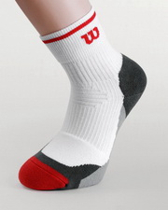 | W204W 43-46 | 161.00 | Wilson Mens tennis Ergostep™ - зоны упругости на ступне, поддержка лодыжки и подъема, вентиляционная панель, мягкий манжет, смягчение нагрузок, левая и правая анатомическая часть мыска с набивкой для совершенного заполнения и защиты. Система управления влажностью Real Cool Cotton™. | Белый/Серый/Красный | 47% Хлопок, 27% Нейлон, 24% Полиамид, 2% Эластан | Мужские носки | 20 |  | 0.00
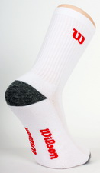 | W216W 39-42 | 93.00 | Носок стандартной высоты с цветными носком и пяткой | Белый | 68% Хлопок, 25% Нейлон, 4% Полиамид, 3% Эластан | Мужские носки | 300 |  | 0.00
 | W216W 43-46 | 93.00 | Носок стандартной высоты с цветными носком и пяткой | Белый | 68% Хлопок, 25% Нейлон, 4% Полиамид, 3% Эластан | Мужские носки | 300 |  | 0.00
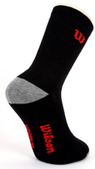 | W217B 39-42 | 93.00 | Носок стандартной высоты с цветными носком и пяткой | Черный | 68% Хлопок, 25% Нейлон, 4% Полиамид, 3% Эластан | Мужские носки | 290 |  | 0.00
 | W217B 43-46 | 93.00 | Носок стандартной высоты с цветными носком и пяткой | Черный | 68% Хлопок, 25% Нейлон, 4% Полиамид, 3% Эластан | Мужские носки | 290 |  | 0.00
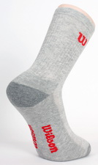 | W218H 39-42 | 93.00 | Носок стандартной высоты с цветными носком и пяткой | Серый | 50% Хлопок, 25% Нейлон, 22% Полиамид, 3% Эластан | Мужские носки | 295 |  | 0.00
 | W218H 43-46 | 93.00 | Носок стандартной высоты с цветными носком и пяткой | Серый | 50% Хлопок, 25% Нейлон, 22% Полиамид, 3% Эластан | Мужские носки | 295 |  | 0.00
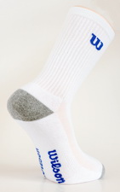 | W226W 39-42 | 93.00 | Носок стандартной высоты с цветными носком и пяткой | Белый | 68% Хлопок, 25% Нейлон, 4% Полиамид, 3% Эластан | Мужские носки | 290 |  | 0.00
 | W226W 43-46 | 93.00 | Носок стандартной высоты с цветными носком и пяткой | Белый | 68% Хлопок, 25% Нейлон, 4% Полиамид, 3% Эластан | Мужские носки | 290 |  | 0.00
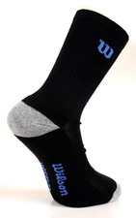 | W227B 39-42 | 93.00 | Носок стандартной высоты с цветными носком и пяткой | Черный | 68% Хлопок, 25% Нейлон, 4% Полиамид, 3% Эластан | Мужские носки | 300 |  | 0.00
 | W227B 43-46 | 93.00 | Носок стандартной высоты с цветными носком и пяткой | Черный | 68% Хлопок, 25% Нейлон, 4% Полиамид, 3% Эластан | Мужские носки | 300 |  | 0.00
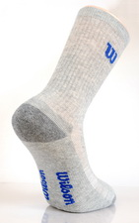 | W228H 39-42 | 93.00 | Носок стандартной высоты с цветными носком и пяткой | Серый | 50% Хлопок, 25% Нейлон, 22% Полиамид, 3% Эластан | Мужские носки | 300 |  | 0.00
 | W228H 43-46 | 93.00 | Носок стандартной высоты с цветными носком и пяткой | Серый | 50% Хлопок, 25% Нейлон, 22% Полиамид, 3% Эластан | Мужские носки | 300 |  | 0.00
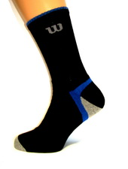 | W230B 39-42 | 93.00 | Носок стандартной высоты с волнообразным дизайном | Черный/Синий | 73% Хлопок, 23% Нейлон, 2% Полиамид, 2% Эластан | Мужские носки | 300 |  | 0.00
 | W230B 43-46 | 93.00 | Носок стандартной высоты с волнообразным дизайном | Черный/Синий | 73% Хлопок, 23% Нейлон, 2% Полиамид, 2% Эластан | Мужские носки | 300 |  | 0.00
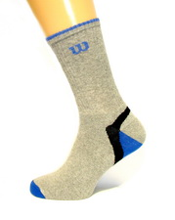 | W230H 39-42 | 93.00 | Носок стандартной высоты с волнообразным дизайном | Серый/Синий | 58% Хлопок, 20% Нейлон, 20% Полиамид, 2% Эластан | Мужские носки | 295 |  | 0.00
 | W230H 43-46 | 93.00 | Носок стандартной высоты с волнообразным дизайном | Серый/Синий | 58% Хлопок, 20% Нейлон, 20% Полиамид, 2% Эластан | Мужские носки | 295 |  | 0.00
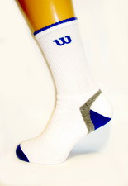 | W230W 39-42 | 93.00 | Носок стандартной высоты с волнообразным дизайном | Белый/Синий | 75% Хлопок, 22% Нейлон, 1% Полиамид, 2% Эластан | Мужские носки | 290 |  | 0.00
 | W230W 39-42 | 93.00 | Носок стандартной высоты с волнообразным дизайном | Белый/Синий | 75% Хлопок, 22% Нейлон, 1% Полиамид, 2% Эластан | Мужские носки | 9 |  | 0.00
 | W230W 43-46 | 93.00 | Носок стандартной высоты с волнообразным дизайном | Белый/Синий | 75% Хлопок, 22% Нейлон, 1% Полиамид, 2% Эластан | Мужские носки | 290 |  | 0.00
 | W230W 43-46 | 93.00 | Носок стандартной высоты с волнообразным дизайном | Белый/Синий | 75% Хлопок, 22% Нейлон, 1% Полиамид, 2% Эластан | Мужские носки | 1 |  | 0.00
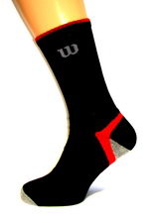 | W231B 39-42 | 93.00 | Носок стандартной высоты с волнообразным дизайном | Черный/Красный | 73% Хлопок, 23% Нейлон, 2% Полиамид, 2% Эластан | Мужские носки | 300 |  | 0.00
 | W231B 39-42 | 93.00 | Носок стандартной высоты с волнообразным дизайном | Черный/Красный | 73% Хлопок, 23% Нейлон, 2% Полиамид, 2% Эластан | Мужские носки | 9 |  | 0.00
 | W231B 43-46 | 93.00 | Носок стандартной высоты с волнообразным дизайном | Черный/Красный | 73% Хлопок, 23% Нейлон, 2% Полиамид, 2% Эластан | Мужские носки | 300 |  | 0.00
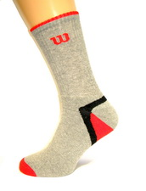 | W231H 39-42 | 93.00 | Носок стандартной высоты с волнообразным дизайном | Серый/Красный | 58% Хлопок, 20% Нейлон, 20% Полиамид, 2% Эластан | Мужские носки | 300 |  | 0.00
 | W231H 39-42 | 93.00 | Носок стандартной высоты с волнообразным дизайном | Серый/Красный | 58% Хлопок, 20% Нейлон, 20% Полиамид, 2% Эластан | Мужские носки | 18 |  | 0.00
 | W231H 43-46 | 93.00 | Носок стандартной высоты с волнообразным дизайном | Серый/Красный | 58% Хлопок, 20% Нейлон, 20% Полиамид, 2% Эластан | Мужские носки | 300 |  | 0.00
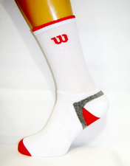 | W231W 39-42 | 93.00 | Носок стандартной высоты с волнообразным дизайном | Белый/Красный | 75% Хлопок, 22% Нейлон, 1% Полиамид, 2% Эластан | Мужские носки | 300 |  | 0.00
 | W231W 39-42 | 93.00 | Носок стандартной высоты с волнообразным дизайном | Белый/Красный | 75% Хлопок, 22% Нейлон, 1% Полиамид, 2% Эластан | Мужские носки | 18 |  | 0.00
 | W231W 43-46 | 93.00 | Носок стандартной высоты с волнообразным дизайном | Белый/Красный | 75% Хлопок, 22% Нейлон, 1% Полиамид, 2% Эластан | Мужские носки | 300 |  | 0.00
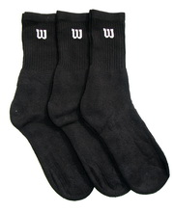 | W238B 39-46 | 157.00 | Носок стандартной высоты с уплотненной пяткой (3 пары в упак.) | Черный | 74% Хлопок, 25% Полиамид, 1% Эластан | Мужские носки | 312 |  | 0.00
 | W238B 43-46 | 157.00 | Носок стандартной высоты с уплотненной пяткой (3 пары в упак.) | Черный | 74% Хлопок, 25% Полиамид, 1% Эластан | Мужские носки | 62 |  | 0.00
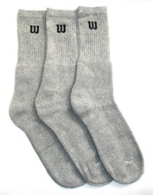 | W238H 39-42 | 157.00 | Носок стандартной высоты с уплотненной пяткой (3 пары в упак.) | Серый | 74% Хлопок, 25% Полиамид, 1% Эластан | Мужские носки | 41 |  | 0.00
 | W238H 39-46 | 157.00 | Носок стандартной высоты с уплотненной пяткой (3 пары в упак.) | Серый | 74% Хлопок, 25% Полиамид, 1% Эластан | Мужские носки | 261 |  | 0.00
 | W238H 43-46 | 157.00 | Носок стандартной высоты с уплотненной пяткой (3 пары в упак.) | Серый | 74% Хлопок, 25% Полиамид, 1% Эластан | Мужские носки | 109 |  | 0.00
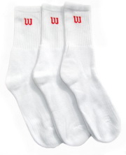 | W238W 39-42 | 157.00 | Носок стандартной высоты с уплотненной пяткой (3 пары в упак.) | Белый | 74% Хлопок, 25% Полиамид, 1% Эластан | Мужские носки | 133 |  | 0.00
 | W238W 39-46 | 157.00 | Носок стандартной высоты с уплотненной пяткой (3 пары в упак.) | Белый | 74% Хлопок, 25% Полиамид, 1% Эластан | Мужские носки | 259 |  | 0.00
 | W238W 43-46 | 157.00 | Носок стандартной высоты с уплотненной пяткой (3 пары в упак.) | Белый | 74% Хлопок, 25% Полиамид, 1% Эластан | Мужские носки | 213 |  | 0.00
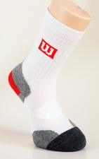 | W2D1W 39-42 | 145.00 | Balance Point™ - пружинящий материал ступни, поддержка лодыжки, вентиляционная панель. Система управления влажностью Real Cool Cotton™. | Белый | 85% хлопок, 14% нейлон, 1% эластан | Мужские носки | 82 |  | 0.00
 | W2D1W 43-46 | 145.00 | Balance Point™ - пружинящий материал ступни, поддержка лодыжки, вентиляционная панель. Система управления влажностью Real Cool Cotton™. | Белый | 85% хлопок, 14% нейлон, 1% эластан | Мужские носки | 86 |  | 0.00
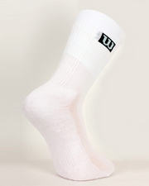 | W2G1W 39-46 | 85.00 | Премиум базовый носок повышенной плотности | Белый | 72% Хлопок, 25% Нейлон, 3% Эластан | Мужские носки | 259 |  | 0.00
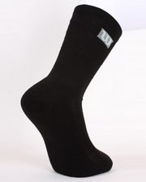 | W2G2B 39-46 | 85.00 | Премиум базовый носок повышенной плотности | Черный | 72% Хлопок, 25% Нейлон, 3% Эластан | Мужские носки | 257 |  | 0.00
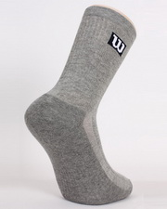 | W2G3H 39-46 | 85.00 | Премиум базовый носок повышенной плотности | Серый | 50% Хлопок, 26% Нейлон, 22 Полиамид, 2% Эластан | Мужские носки | 41 |  | 0.00
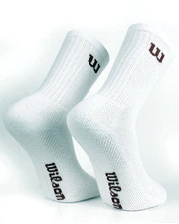 | W2Z1W/W2Z4W 39-42 | 80.00 | Базовый носок стандартной высоты | Белый | 72% Хлопок, 25% Нейлон, 3% Эластан | Мужские носки | 357 |  | 0.00
 | W2Z1W/W2Z4W 43-46 | 80.00 | Базовый носок стандартной высоты | Белый | 72% Хлопок, 25% Нейлон, 3% Эластан | Мужские носки | 397 |  | 0.00
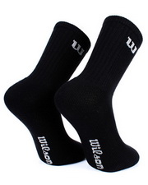 | W2Z2B/W2Z5B 39-42 | 80.00 | Базовый носок стандартной высоты | Черный | 72% Хлопок, 25% Нейлон, 3% Эластан | Мужские носки | 141 |  | 0.00
 | W2Z2B/W2Z5B 43-46 | 80.00 | Базовый носок стандартной высоты | Черный | 72% Хлопок, 25% Нейлон, 3% Эластан | Мужские носки | 143 |  | 0.00
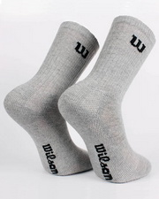 | W2Z3H/W2Z7H 39-42 | 80.00 | Базовый носок стандартной высоты | Серый | 50% Хлопок, 26% Нейлон, 22 Полиамид, 2% Эластан | Мужские носки | 144 |  | 0.00
 | W2Z3H/W2Z7H 43-46 | 80.00 | Базовый носок стандартной высоты | Серый | 50% Хлопок, 26% Нейлон, 22 Полиамид, 2% Эластан | Мужские носки | 177 |  | 0.00
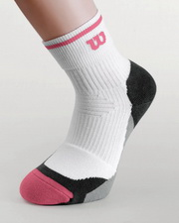 | W401W(AR) 37-42 | 145.00 | Wilson Mens tennis Ergostep™ - зоны упругости на ступне, поддержка лодыжки и подъема, вентиляционная панель, мягкий манжет, смягчение нагрузок, левая и правая анатомическая часть мыска с набивкой для совершенного заполнения и защиты. Система управления влажностью Real Cool Cotton™. | Белый/Серый/Розовый | 56% Хлопок, 15% Нейлон, 27% Полиамид, 2% Эластан | Женские носки | 300 |  | 0.00
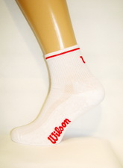 | W416D 37-42 | 72.00 | Базовый носок высотой на 3/4 от стандартной с вентиляционной панелью | Белый/Красный | 78% Хлопок, 18% Нейлон, 4% Эластан | Женские носки | 100 |  | 0.00
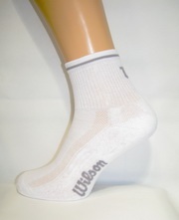 | W416H 37-42 | 72.00 | Базовый носок высотой на 3/4 от стандартной с вентиляционной панелью | Белый/Серый | 78% Хлопок, 18% Нейлон, 4% Эластан | Женские носки | 100 |  | 0.00
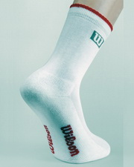 | W426D 37-42 | 80.00 | Носок стандартной высоты с каймой на манжете | Белый/Красный | 80% Хлопок, 18% Нейлон, 2% Эластан | Женские носки | 100 |  | 0.00
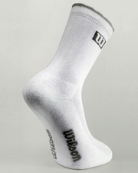 | W426H 37-42 | 80.00 | Носок стандартной высоты с каймой на манжете | Белый/Серый | 80% Хлопок, 18% Нейлон, 2% Эластан | Женские носки | 100 |  | 0.00
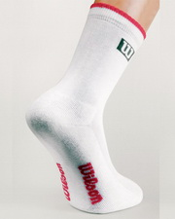 | W426P 37-42 | 80.00 | Носок стандартной высоты с каймой на манжете | Белый/Розовый | 80% Хлопок, 18% Нейлон, 2% Эластан | Женские носки | 100 |  | 0.00
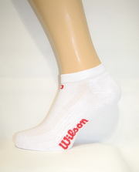 | W515D 37-42 | 68.00 | Базовый короткий носок с вентиляционной панелью | Белый/Красный | 82% Хлопок, 16% Нейлон, 2% Эластан | Женские носки | 95 |  | 0.00
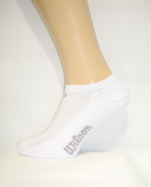 | W515H 37-42 | 68.00 | Базовый короткий носок с вентиляционной панелью | Белый/Серый | 82% Хлопок, 16% Нейлон, 2% Эластан | Женские носки | 95 |  | 0.00
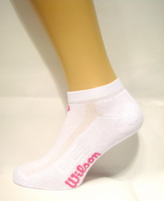 | W515P 37-42 | 68.00 | Базовый короткий носок с вентиляционной панелью | Белый/Розовый | 82% Хлопок, 16% Нейлон, 2% Эластан | Женские носки | 100 |  | 0.00
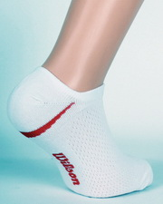 | W516D 37-42 | 64.00 | Носок, который не видно под обувью, с дополнительной вентиляцией | Белый/Красный | 71% Хлопок, 27% Нейлон, 2% Эластан | Женские носки | 100 |  | 0.00
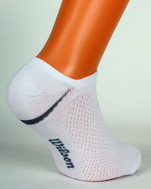 | W516H 37-42 | 64.00 | Носок, который не видно под обувью, с дополнительной вентиляцией | Белый/Серый | 71% Хлопок, 27% Нейлон, 2% Эластан | Женские носки | 90 |  | 0.00
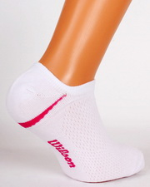 | W516P 37-42 | 64.00 | Носок, который не видно под обувью, с дополнительной вентиляцией | Белый/Розовый | 71% Хлопок, 27% Нейлон, 2% Эластан | Женские носки | 90 |  | 0.00
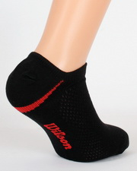 | W517D 37-42 | 64.00 | Носок, который не видно под обувью, с дополнительной вентиляцией | Черный/Красный | 71% Хлопок, 27% Нейлон, 2% Эластан | Женские носки | 95 |  | 0.00
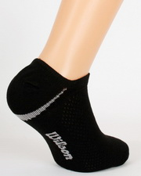 | W517H 37-42 | 64.00 | Носок, который не видно под обувью, с дополнительной вентиляцией | Черный/Серый | 71% Хлопок, 27% Нейлон, 2% Эластан | Женские носки | 95 |  | 0.00
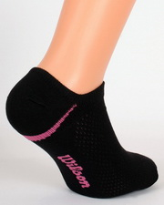 | W517P 37-42 | 64.00 | Носок, который не видно под обувью, с дополнительной вентиляцией | Черный/Розовый | 71% Хлопок, 27% Нейлон, 2% Эластан | Женские носки | 95 |  | 0.00
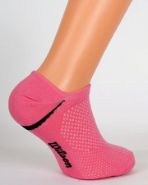 | W518B 37-42 | 64.00 | Носок, который не видно под обувью, с дополнительной вентиляцией | Розовый/Черный | 71% Хлопок, 27% Нейлон, 2% Эластан | Женские носки | 95 |  | 0.00
 |  |  |  |  |  |  | Итого: |  | 0.00

